Data
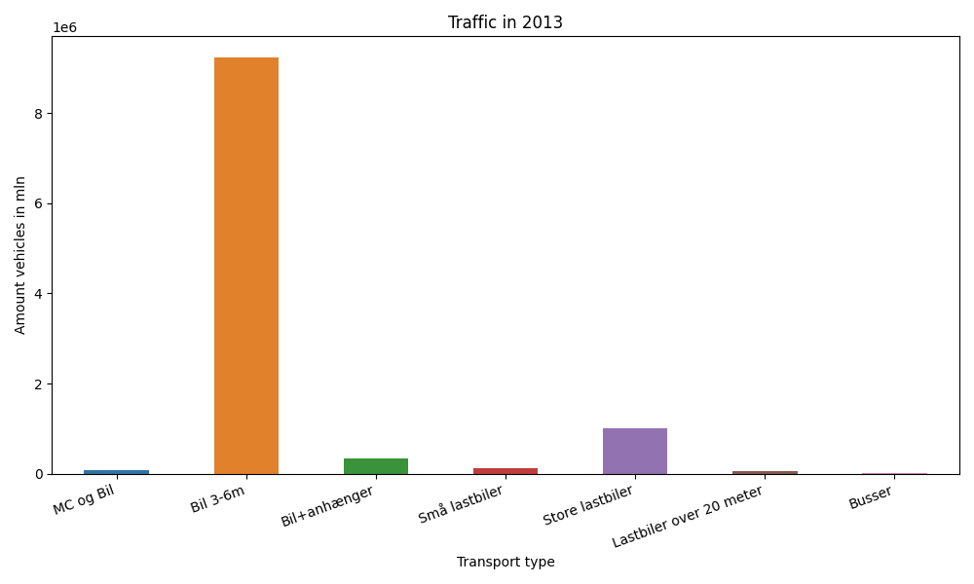
År | Måned | MC og Bil | Bil 3-6m | Bil+anhænger | Små lastbiler | Store lastbiler | Lastbiler over 20 meter | Busser | Total
2013 | 12 | 3669 | 712676 | 14879 | 7739 | 78524 | 5676 | 1473 | 824636
2013 | 11 | 4647 | 742927 | 18960 | 9337 | 90414 | 6672 | 2169 | 875126
2013 | 10 | 5669 | 807731 | 24428 | 9838 | 95402 | 6894 | 2113 | 952075
2013 | 9 | 8764 | 806163 | 28973 | 9984 | 86775 | 6217 | 2780 | 949656
2013 | 8 | 13652 | 917535 | 45146 | 11129 | 86766 | 5763 | 2829 | 1082820
2013 | 7 | 13080 | 871663 | 58257 | 11259 | 84591 | 5305 | 1931 | 1046086
2013 | 6 | 11052 | 849328 | 35456 | 10770 | 85224 | 5584 | 2655 | 1000069
2013 | 5 | 10395 | 846248 | 30802 | 10488 | 90589 | 5881 | 2912 | 997315
2013 | 4 | 5712 | 766976 | 23717 | 9398 | 86761 | 5450 | 2480 | 900494
2013 | 3 | 3103 | 721150 | 18682 | 8433 | 77496 | 4910 | 2083 | 835857
2013 | 2 | 2773 | 603290 | 15117 | 8044 | 74469 | 4642 | 1530 | 709865
2013 | 1 | 2748 | 596102 | 14517 | 8590 | 82293 | 4771 | 1338 | 710359

